Hoja1
DISTANTZIA MINIMOA

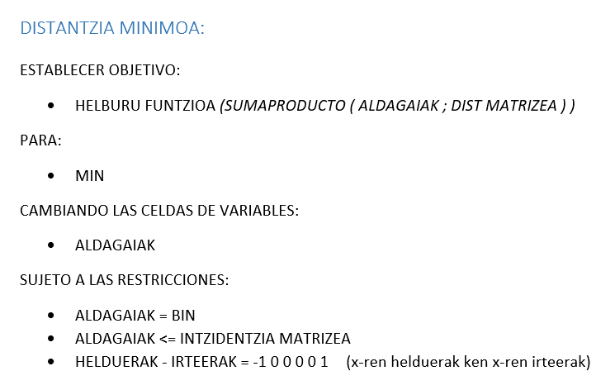
Intzidentzia-matrizea | o | a | b | c | d | f |  | Distantzia-matrizea | o | a | b | c | d | f
o | 0 | 1 | 0 | 1 | 1 | 0 |  | o |  | 4 |  | 5 | 15
a | 0 | 0 | 1 | 0 | 1 | 0 |  | a |  |  | 18 |  | 7
b | 0 | 0 | 0 | 0 | 0 | 1 |  | b |  |  |  |  |  | 3
c | 0 | 0 | 0 | 0 | 1 | 1 |  | c |  |  |  |  | 9 | 32
d | 0 | 0 | 0 | 0 | 0 | 1 |  | d |  |  |  |  |  | 14
f | 0 | 0 | 0 | 0 | 0 | 0 |  | f

Aldagaiak | o | a | b | c | d | f | Irteerak
o |  |  |  |  |  |  | 0 |  | o | a | b | c | d | f
a |  |  |  |  |  |  | 0 | Helduerak-irteerak | 0 | 0 | 0 | 0 | 0 | 0
b |  |  |  |  |  |  | 0 |  | = | = | = | = | = | =
c |  |  |  |  |  |  | 0 |  | -1 | 0 | 0 | 0 | 0 | 1
d |  |  |  |  |  |  | 0
f |  |  |  |  |  |  | 0
Helduerak | 0 | 0 | 0 | 0 | 0 | 0
 |  |  |  |  |  |  |  | Helburu funtzioa | = | 0

